Sheet1
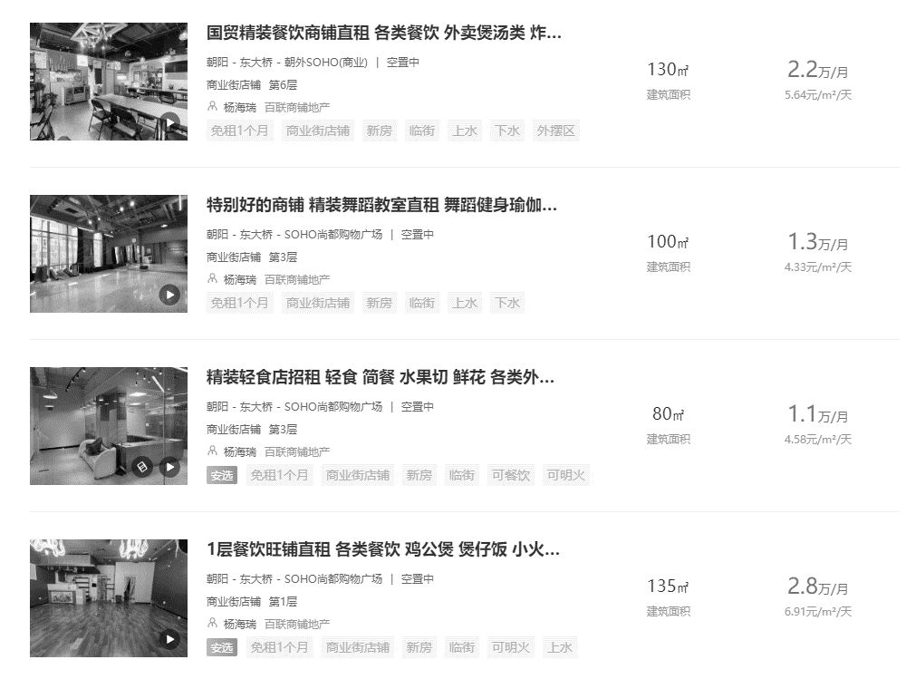

临街1层
70000
80000 | 0.6 | 42000 | 48000
 | 0.5 | 35000 | 40000

22916.966042

